OVOS DE PÁSCOA
OVOS DE PÁSCOA

IMAGEM | PRODUTO | DESCRIÇÃO | CUSTO | QTDE. | VALOR TOTAL | PREÇO DE VENDA SUGERIDO
 | OVOS FECHADOS 300g | 2 cascas inteiramente recheadas e fechadas |  |  |  | OVOS FECHADOS 300g
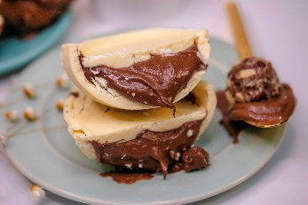 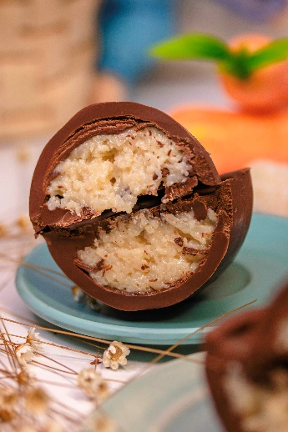 | Ninho (casca branca) com recheio de "Nutella" (creme de avelã com cacau) | Zero Açúcar e Glúten. | R$ 66.90 |  | R$ 0.00 | R$ 119.90
 | "Nutella" VEGANO (casca de chocolate meio amargo com recheio de creme de avelã com cacau) | Zero Açúcar, Glúten e Lactose. Com Whey. | R$ 64.90 |  | R$ 0.00 | R$ 118.90
 | Paçoca (casca de chocolate meio amargo com recheio de Paçoca Proteica) | Zero Açúcar, Glúten e Lactose. Vegano. | R$ 59.90 |  | R$ 0.00 | R$ 106.90
 | Prestígio (casca de chocolate meio amargo com recheio de Beijinho Proteico) | Zero Açúcar, Glúten e Lactose. Com Whey. | R$ 62.90 |  | R$ 0.00 | R$ 116.90
 | Trufa Belga (casca de chocolate meio amargo com recheio de Trufa Proteica) | Zero Açúcar, Glúten e Lactose. Com Whey. | R$ 62.90 |  | R$ 0.00 | R$ 116.90

IMAGEM | PRODUTO | DESCRIÇÃO | CUSTO | QTDE. | VALOR TOTAL | PREÇO DE VENDA SUGERIDO
 | OVOS DE COLHER | 1 casca recheada e aberta (confeitada) |  |  |  | OVOS DE COLHER
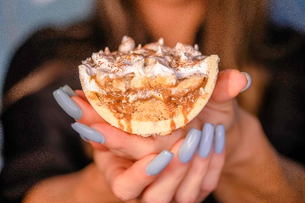 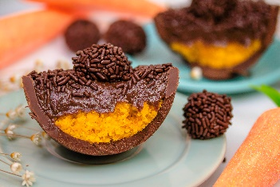 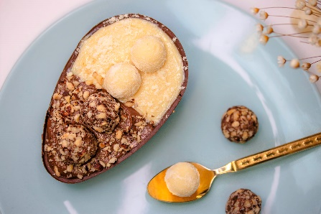 | Banoffee 280g (casca de chocolate branco) - opção Sem Lactose na casca preta. | Zero Açúcar e Glúten. | R$ 89.00 |  | R$ 0.00 | R$ 139.90
 | Bolo de Cenoura com Brigadeiro Proteico 330g (casca de chocolate meio amargo) | Zero Açúcar, Glúten e Lactose. Com Whey. | R$ 89.00 |  | R$ 0.00 | R$ 139.90
 | Bolo Brownie com Ninho e "Nutella" 320g (casca de chocolate meio amargo) | Zero Açúcar, Glúten e Lactose. | R$ 89.00 |  | R$ 0.00 | R$ 139.90
 | Dois Amores 300g (casca de chocolate meio amargo com bolo brownie e bolo de baunilha + brigadeiro branco, brigadeiro belga e morango) | Zero Açúcar, Glúten e Lactose. Com Whey. | R$ 89.00 |  | R$ 0.00 | R$ 139.90
 | Preto Pão Sem Mel com Doce de Leite 320g (casca de chocolate meio amargo) | Zero Açúcar, Glúten e Lactose. | R$ 89.00 |  | R$ 0.00 | R$ 139.90
ATENÇÃO: Os Ovos de Colher enviamos apenas para São Paulo Capital

 | PRODUTO | DESCRIÇÃO | CUSTO | QTDE. | VALOR TOTAL
 | CASQUINHAS BRANCAS (sem recheio)
 | 65g | Zero Açúcar e Glúten | R$ 15.90 |  | R$ 0.00
 | 105g | Zero Açúcar e Glúten | R$ 25.20 |  | R$ 0.00

 | PRODUTO | DESCRIÇÃO | CUSTO | QTDE. | VALOR TOTAL
 | CASQUINHAS PRETAS (sem recheio)
 | 65g | Zero Açúcar, Glúten e Lactose. | R$ 15.10 |  | R$ 0.00
 | 105g | Zero Açúcar, Glúten e Lactose. | R$ 23.70 |  | R$ 0.00

 | TOTAL |  |  |  | R$ 0.00

 | PEDIDO MÍNIMO: | R$ 700.00

 | FRETE CIF para SÃO PAULO CAPITAL: | Para pedidos A PARTIR DE R$ 1.000

 | PAGAMENTO: | Os 3 primeiros pedidos: à vista. A partir do 4º pedido, mediante verificação de CNPJ e DRE: Boleto 15ddl.

 | PRAZO DE PRODUÇÃO: | 5 dias úteis

DOCES SECOS
DOCES SECOS
ATENÇÃO: todos os nossos produtos podem ser armazenados em geladeira ou congelador. Se na sua loja ou locar de armazenamento existem variações climáticas (exemplo: desligamento do ar condicionado na parte da noite e o ambiente esquenta), sugerimos que os produtos sejam armazenados em GELADEIRA ou CONGELADOR, mesmo sendo considerado um produto "seco", pois são sensíveis a choque térmico e ao calor. Com isso, os produtos podem “suar”, o que gera um acúmulo de água nas embalagens e, consequentemente, se torna um ambiente muito favorável para a proliferação de bactérias, já que tratam-se se produtos NATURAIS e MANUFATURADOS.

IMAGEM | PRODUTO | DESCRIÇÃO | PEDIDO | VALOR UNIT. | VALOR TOTAL | PREÇO DE VENDA SUGERIDO

 | BARRAS DE PROTEÍNA 60g |  |  |  |  | BARRAS DE PROTEÍNA 60g
 | Banana com Castanha do Pará | Zero Açúcar, Glúten e Lactose. Com Whey. |  | R$ 7.40 | R$ 0.00 | R$ 11.90
 | Castanhas com Chocolate Belga | Zero Açúcar, Glúten e Lactose. Com Whey. |  | R$ 7.40 | R$ 0.00 | R$ 11.90
 | Chocolate Belga | Zero Açúcar, Glúten e Lactose. Com Whey. |  | R$ 7.40 | R$ 0.00 | R$ 11.90
 | Cranberry com Coco | Zero Açúcar, Glúten e Lactose. Com Whey. |  | R$ 7.40 | R$ 0.00 | R$ 11.90

 | BOMBONS FIT LATA 160g (8 unidades) |  |  |  |  | BOMBONS FIT LATA 160g
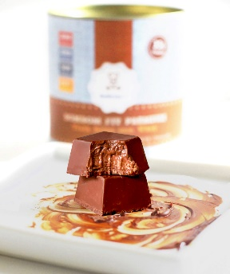 | Branco com Nutella | Zero Açúcar e Glúten. |  | R$ 44.90 | R$ 0.00 | R$ 75.90
 | Prestígio Proteico | Zero Açúcar, Glúten e Lactose. Com Whey. |  | R$ 41.90 | R$ 0.00 | R$ 72.90
 | Preto Crocante (Vegano) | Zero Açúcar, Glúten e Lactose. Vegano. |  | R$ 42.90 | R$ 0.00 | R$ 73.90
 | Preto com Nutella (Vegano) | Zero Açúcar, Glúten e Lactose. Vegano. |  | R$ 44.90 | R$ 0.00 | R$ 75.90
 | Preto com Paçoca Proteica | Zero Açúcar, Glúten e Lactose. Com Whey. |  | R$ 41.90 | R$ 0.00 | R$ 72.90
 | Preto com Trufa Belga Proteica | Zero Açúcar, Glúten e Lactose. Com Whey. |  | R$ 43.90 | R$ 0.00 | R$ 74.90
 | Sortidos | Todas as categorias. |  | R$ 43.90 | R$ 0.00 | R$ 74.90

 | BROWNIE FIT 60g | Zero Açúcar, Glúten e Lactose. Com Whey. |  | R$ 8.40 | R$ 0.00 | R$ 14.90

 | COOKIES FIT 40g |  |  |  |  | COOKIES FIT 40g
 | Cacau com Chcolate Belga | Zero Açúcar, Glúten e Lactose. Com Whey. |  | R$ 6.90 | R$ 0.00 | R$ 10.90
 | Coco com Chia | Zero Açúcar, Glúten e Lactose. Com Whey. |  | R$ 6.90 | R$ 0.00 | R$ 10.90
 | Leite Ninho com recheio de Nutella | Zero Açúcar, Glúten e Lactose. Com Whey. |  | R$ 7.90 | R$ 0.00 | R$ 12.90
 | Tradicional (Baunilha com Gotas de Chocolate Belga) | Zero Açúcar, Glúten e Lactose. Com Whey. |  | R$ 6.90 | R$ 0.00 | R$ 10.90

 | PÃES DE MEL FIT 80g (recheados) |  |  |  |  | PÃES DE MEL FIT 80g (recheados)
 | Beijinho de Whey | Zero Açúcar, Glúten e Lactose. Com Whey. |  | R$ 8.40 | R$ 0.00 | R$ 14.90
 | Brigadeiro de Whey | Zero Açúcar, Glúten e Lactose. Com Whey. |  | R$ 8.40 | R$ 0.00 | R$ 14.90
 | Doce de Leite | Zero Açúcar, Glúten e Lactose. |  | R$ 8.40 | R$ 0.00 | R$ 14.90

 | TOTAL |  |  |  | R$ 0.00

 | PEDIDO MÍNIMO |  | R$ 400.00

 | FRETE CIF para SÃO PAULO CAPITAL |  | Para pedidos A PARTIR DE R$ 600

 | PAGAMENTO |  | Os 3 primeiros pedidos: à vista. A partir do 4º pedido, mediante verificação de CNPJ e DRE: Boleto 15ddl.

DOCES REFRIGERADOS
 | BOLOS, MOUSSE E TORTAS (REFRIGERADOS / CONGELADOS)

IMAGEM | PRODUTO | PEDIDO | VALOR UNIT. | VALOR TOTAL | PREÇO DE VENDA SUGERIDO

 | DOCES DE POTE 180g (refrigerado ou congelado) |  |  |  | DOCES DE POTE (180g)
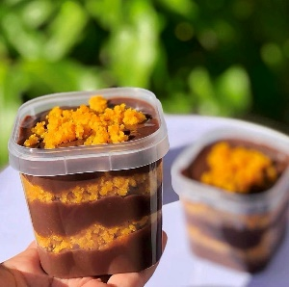 | Bolo Brownie com Doce de Leite |  | R$18.90 | R$0.00 | R$28.90
 | Bolo Brownie com Ninho e "Nutella" |  | R$20.90 | R$0.00 | R$30.90
 | Bolo Cenoura com Brigadeiro Belga |  | R$18.90 | R$0.00 | R$28.90
 | Bolo Chocolate com Brigadeiro Belga |  | R$18.90 | R$0.00 | R$28.90
 | Bolo Churros |  | R$18.90 | R$0.00 | R$28.90
 | Bolo Prestígio |  | R$18.90 | R$0.00 | R$28.90
 | Mousse de Chocolate (170g) |  | R$19.90 | R$0.00 | R$29.90
 | Torta Banoffee |  | R$19.90 | R$0.00 | R$29.90
 | Torta Fudge com "Nutella" e Morangos |  | R$20.90 | R$0.00 | R$30.90

 | MINI CHURROS 350g (congelado) |  |  |  | MINI CHURROS 350g
 | Mini Churros com Doce de Leite 350g - 14 unidades |  | R$ 27.68 | R$ 0.00 | R$ 38.90

 | TOTAL |  |  | R$ 0.00

 | PEDIDO MÍNIMO |  |  | R$ 400.00

 | FRETE CIF para SÃO PAULO CAPITAL | Para pedidos A PARTIR DE R$ 600

 | PAGAMENTO | Os 3 primeiros pedidos: à vista. A partir do 4º pedido, mediante verificação de CNPJ e DRE: Boleto 15ddl.

 | PRAZO DE PRODUÇÃO | 5 dias úteis

